상품제안서
시즈넬 선물세트 50ml미니로즈+매직가습기 [인쇄무료] | 상품코드: F24909

 |  |  |  |  |  |  | 02-412-0044 | www.easy1.co.kr
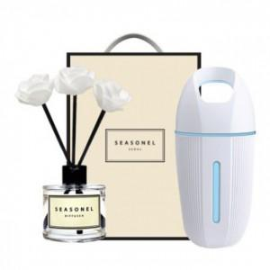

【상세/제작정보】

【인쇄/포장옵션】 | 레이저 / 포장지포장

【공급단가】 | 수량 | 200~ | 500~ | 1,000~ | 3,000~ | 5,000~
*VAT별도 | 단가 | 16,680원 | 16,400원 | 15,980원 | 15,700원 | 15,290원

【상품 URL】 | https://dev.easy1.co.kr:443/src/goods_detail.php?gdno=24909

